icons
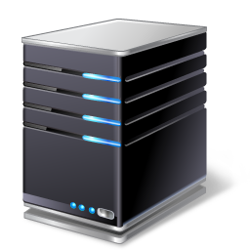




로그인
로그인 서버
클라이언트
DB 서버
게임 서버

Http Post Login
- id, pw
Http Post RequestLoginValidation
- id, encrpted pw

Http Post ResponseLoginValidation
- result, token

Http Post ResponseLoginValidation
- result, token

ReqLogin
- id, token
Http Post RequestTokenValidation
- id, token

Http Post ResponseTokenValidation
- id, result, rating

ResLogin
- result, rating

빠른 매치 요청


클라이언트
게임 서버
서버 내부 매치 메이커

ReqFastMatchStart
- id, token, characterType
빠른 매치 등록

ResponseFastMatchStart
- result

매칭 성사

NotifyMatchSuccess
- gameRoom

AckMatchSuccess
- result

게임 시작
NotifyGameStart
- Position,
- EnemyType
- EnemyId,
- EnemyPostion
NotifyGameStart
- Position,
- EnemyType
- EnemyId,
- EnemyPostion

클라이언트
게임 서버
클라이언트

AckGameStart
- result
AckGameStart
- result

NotifyTurnStart
- wind
NotifyEnemyTurnStart
- wind

AckTurnStart
- result
AckEnemyTurnStart
- result

NotifyTurnActs
- move
- fire direction
- fire force

AckTurnActs
- result
- isEnemyDamaged
NotifyEnemyActs
- move
- fire direction
- fire force

AckTurnActs
- result
- damaged

게임 종료
클라이언트
클라이언트
게임 서버

Sheet7
클라이언트
클라이언트
게임 서버

Sheet3
로그인 서버
클라이언트
DB 서버
게임 서버

